1
MODELOS DE AMORTIZACION DE DEUDA
CASO 1: AMORTIZACION FRANCESA |  |  |  |  |  |  |  |  |  |  | D | H |  |  | GASTO | GASTO TAX |  |  | 1.8213%
PRESTAMO DE EFECTIVO |  |  |  |  | PRESTAMO DE EFECTIVO |  |  |  |  | EFECTIVO | 855,000 |  |  |  | NIIF | COMISION | INT. BCO | 0 | 855,000 |  | SI | CF | PAGO | SF
NOMINAL |  | 900,000 | EFECTIVO | 855,000 | NOMINAL |  | 855,000 | VERDADEROS |  | PRESTAMO POR PAGAR |  | 855,000 |  | 1 | 15,572 | 45,000 | 9,000 | 1 | -79,964 | 1 | 855,000 | 15,572 | -79,964 | 790,608
PLAZO |  | 12 |  |  | PLAZO |  | 12 | VERDADEROS |  |  |  |  |  | 2 | 14,400 |  | 8,290 | 2 | -79,964 | 2 | 790,608 | 14,400 | -79,964 | 725,044
TASA |  | 1.00% |  |  | TASA |  | 1.8213% | VERDADEROS |  | GASTOS FINANCIERO | 15,572 |  |  | 3 | 13,205 |  | 7,574 | 3 | -79,964 | 3 | 725,044 | 13,205 | -79,964 | 658,286
PAGO |  | 79,964 | =-PAGO(C7;C6;C5;0;0) |  | PAGO |  | 79,964 | VERDADEROS |  | PRESTAMO POR PAGAR | 64,392 |  |  | 4 | 11,990 |  | 6,850 | 4 | -79,964 | 4 | 658,286 | 11,990 | -79,964 | 590,311
COMISION |  | 5.00% |  |  | CALENDARIO NIIF |  |  |  |  | EFECTIVO |  | 79,964 |  | 5 | 10,751 |  | 6,119 | 5 | -79,964 | 5 | 590,311 | 10,751 | -79,964 | 521,099
CALENDARIO |  | Principal | Intereses | Pago |  |  | Principal | Intereses | Pago | SALDO DEL PASIVO ESF |  | 790,608 |  | 6 | 9,491 |  | 5,380 | 6 | -79,964 | 6 | 521,099 | 9,491 | -79,964 | 450,626
 | 1 | 70,964 | 9,000 | 79,964 |  | 1 | 64,392 | 15,572 | 79,964 | SALDO DEL PASIVO ESF |  | 790,608 |  | 7 | 8,207 |  | 4,634 | 7 | -79,964 | 7 | 450,626 | 8,207 | -79,964 | 378,869
 | 2 | 71,674 | 8,290 | 79,964 |  | 2 | 65,564 | 14,400 | 79,964 | SALDO DEL PASIVO ESF |  | 790,608 | MES 1 | 8 | 6,900 |  | 3,881 | 8 | -79,964 | 8 | 378,869 | 6,900 | -79,964 | 305,806
 | 3 | 72,390 | 7,574 | 79,964 |  | 3 | 66,759 | 13,205 | 79,964 |  |  |  |  | 9 | 5,570 |  | 3,120 | 9 | -79,964 | 9 | 305,806 | 5,570 | -79,964 | 231,412
 | 4 | 73,114 | 6,850 | 79,964 |  | 4 | 67,974 | 11,990 | 79,964 | GASTOS FINANCIERO | 14,400 |  |  | 10 | 4,215 |  | 2,352 | 10 | -79,964 | 10 | 231,412 | 4,215 | -79,964 | 155,662
 | 5 | 73,845 | 6,119 | 79,964 |  | 5 | 69,212 | 10,751 | 79,964 | PRESTAMO POR PAGAR | 65,564 |  |  | 11 | 2,835 |  | 1,576 | 11 | -79,964 | 11 | 155,662 | 2,835 | -79,964 | 78,534
 | 6 | 74,584 | 5,380 | 79,964 |  | 6 | 70,473 | 9,491 | 79,964 | EFECTIVO |  | 79,964 |  | 12 | 1,430 |  | 792 | 12 | -79,964 | 12 | 78,534 | 1,430 | -79,964 | -0
 | 7 | 75,330 | 4,634 | 79,964 |  | 7 | 71,757 | 8,207 | 79,964 | SALDO DEL PASIVO ESF |  | 725,044 | MES 2 |  | 104,567 | 45,000 | 59,567 |  |  |  |  | 104,567
 | 8 | 76,083 | 3,881 | 79,964 |  | 8 | 73,063 | 6,900 | 79,964 | SALDO DEL PASIVO ESF |  | 725,044 |  |  |  |  | 104,567
 | 9 | 76,844 | 3,120 | 79,964 |  | 9 | 74,394 | 5,570 | 79,964 | SALDO DEL PASIVO ESF |  | 725,044
 | 10 | 77,612 | 2,352 | 79,964 |  | 10 | 75,749 | 4,215 | 79,964
 | 11 | 78,388 | 1,576 | 79,964 |  | 11 | 77,129 | 2,835 | 79,964
 | 12 | 79,172 | 792 | 79,964 |  | 12 | 78,534 | 1,430 | 79,964
 |  | 900,000 | 59,567 |  |  |  | 855,000 | 104,567

Los informes financieros representan fenómenos económicos utilizando palabras y números. Para ser útil, la información financiera debe no sólo representar los fenómenos relevantes, sino que también representar de forma fiel la esencia de los fenómenos que pretende representar. En muchas circunstancias, la esencia de un fenómeno económico y su forma legal son las mismas. Si no lo son, el suministro de información solo sobre la forma legal no representaría de forma fiel el fenómeno económico.
2.12 Marco Conceptual

Hoja3
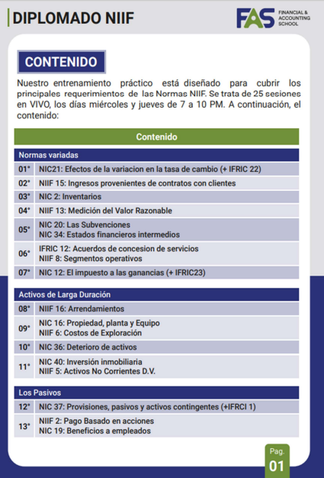
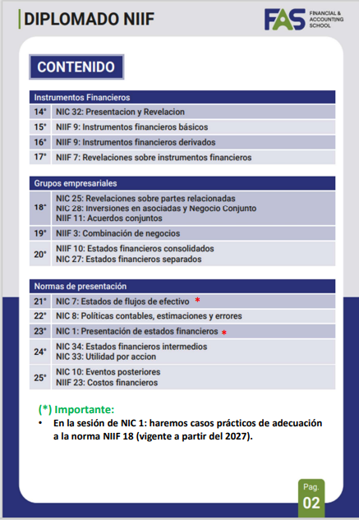
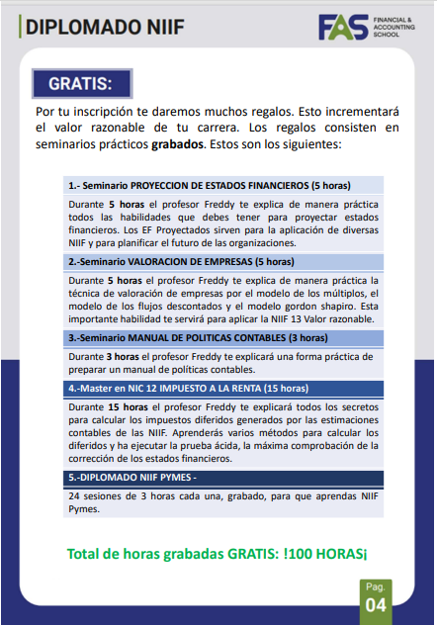
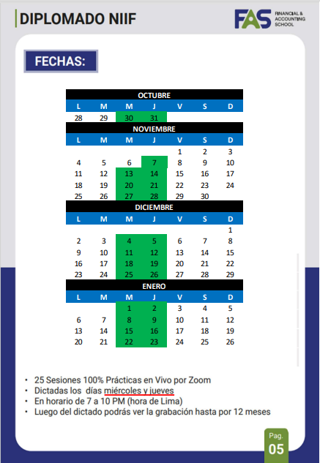
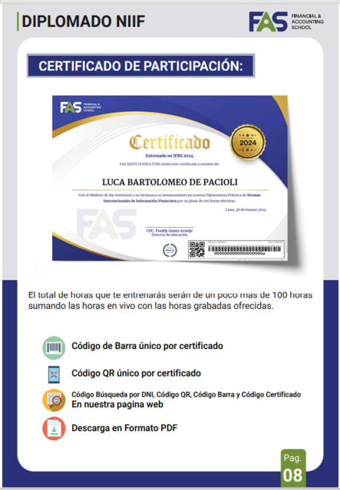
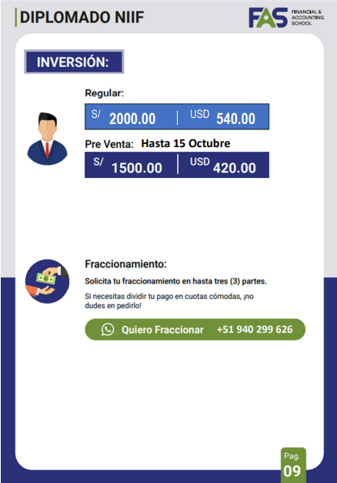
 | S/ | USD
PRECIO OFICIAL | 2,000 | 540

OFERTAS:

LOBO/LOBA SOLITARIA | 1,500 | 405

EL ROMANTICO | 2,000 | 540
(2 X 1)

